상품제안서
타거스클레식탑로딩(15.6인치) | 상품코드: S16063

 |  |  |  |  |  |  | 02-713-8555 | www.synergygift.co.kr
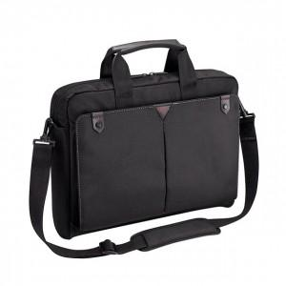

【상세/제작정보】

【인쇄/포장옵션】 | 실크 / 기본비닐

【공급단가】 | 수량 | 30~ | 50~ | 100~ | 500~ | 1,000~
*VAT별도 | 단가 | 58,500원 | 57,600원 | 56,250원 | 54,000원 | 51,750원

【상품 URL】 | https://www.synergygift.co.kr:443/src/goods_detail.php?gdno=9105

